일위대가표
일 위 대 가 표

명 칭 | 규 격 | 수 량 | 단위 | 재 료 비 |  | 노 무 비 |  | 경 비 |  | 합 계 |  | 비 고
 |  |  |  | 단 가 | 금 액 | 단 가 | 금 액 | 단 가 | 금 액 | 단 가 | 금 액
제 1 호표
PP마대 쌓기 및 헐기 | 1종 | 1 | M3 |  | 9,167 |  | 187,727 |  | - | - | 196,894
PP마대 | 45cm X 75cm | 42 | 개 | 220 | 9,167 |  | - |  |  | 220 | 9,167
만들기 |  | 0.630 | 인 |  | - | 165,545 | 104,293 |  |  | 165,545 | 104,293
쌓기 |  | 0.252 | 인 |  | - | 165,545 | 41,717 |  |  | 165,545 | 41,717
헐기 |  | 0.252 | 인 |  | - | 165,545 | 41,717 |  |  | 165,545 | 41,717

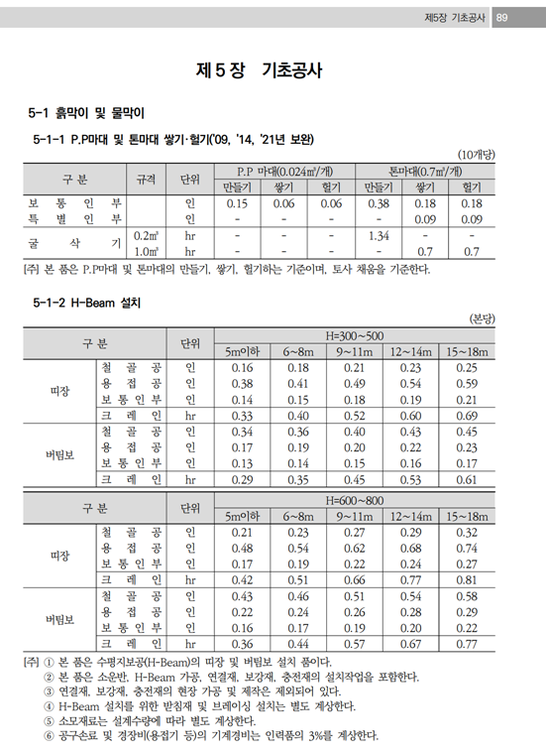

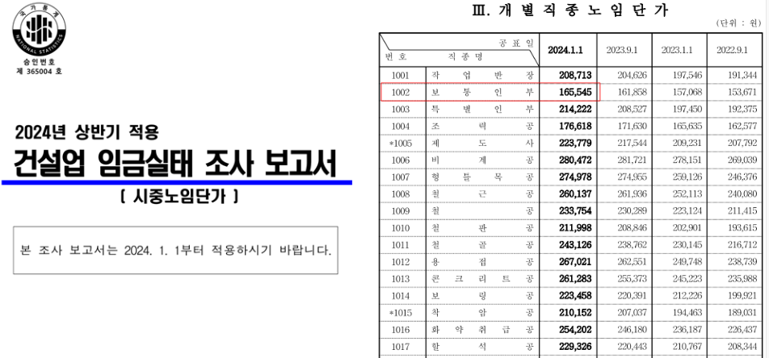

 |  |  |  |  |  |  |  |  |  |  |  |  | 0

